상품제안서
유에너스 가정용 무선 칫솔살균기 UN-5500LED | 상품코드: F21794

 |  |  |  |  |  |  | 02-412-0044 | www.easy1.co.kr
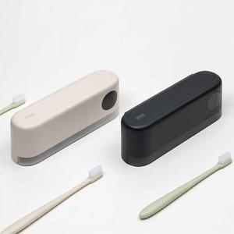

【상세/제작정보】

【인쇄/포장옵션】 | 레이저, 풀칼라 / 포장지포장

【공급단가】 | 수량 | 50~ | 100~ | 500~ | 1,000~ | 2,000~
*VAT별도 | 단가 | 32,900원 | 31,720원 | 30,550원 | 29,370원 | 28,200원

【상품 URL】 | https://easy1.co.kr:443/src/goods_detail.php?gdno=21794

